实训项目-项目工场平台录入规范V1.0
实训项目-项目工场平台录入规范V1.0
1.登陆项目工场“http://www.xmgc360.com/” 2.进入我的首页，点击“+”，选择我是学生下的毕业设计选题
以“体检套餐管理系统[学生演示版]”为例；项目ID： http://www.xmgc360.com//_pages/projectbrief/projectbrief.html?projectid=2069
序号 | 模块 | 录入项 | 录入规范 | 录入范例 | 备注
1 | 基本信息部分 | 产品名称* | 填写完整实训项目名称 | 体检套餐管理系统
 |  | 技术方向* | 在下拉列表框点选项目对应的技术方向 | C#
 |  | 产品描述* | 填写实训项目描述: 用100-200字简述项目： 包含项目简述、项目模块数量、模块名称、核心功能、使用到的开发技术 | 本项目针对医疗体系内，体检功能的模块管理，规范化一种管理体检套餐的软件，能够减少医务人员的工作量，更高效的实现体检系统的程序化管理。 包括系统管理模块，登录管理，修改密码，医生信息录入，修改，查询;体检项目管理，添加，修改，删除，查询;体检套餐管理，添加，修改，删除; 体检人员管理，登记，修改，查询，打印体检报告;医生工作管理，体检记录查询，体检结果审批等功能;
 |  | 图片资料（界面截图、参考图、流程图等） | 1业务逻辑关系 2.模块关系图 3.数据库逻辑结构图 4.项目各界面截图 | 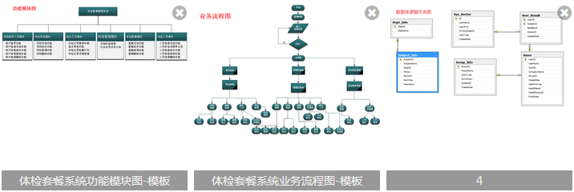
2 | 更多设置（文件资料上传、参考教程链接、技术标签） | 文件资料（技术文档、需求文档、参考文档等） | 1.立项文档.doc 2.项目需求原型zip压缩包.rp（使用axure软件导出的html文件） 3.项目概述ppt 4.概要设计说明书.doc 5.项目接口文档.doc 6.源码包（服务端、客户端及数据库文件） | 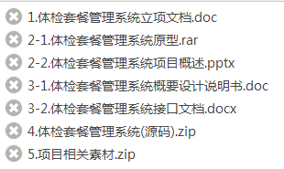
 |  | 教程链接（开发此App需要参考的视频或教程链接） | 教程名称部分填写： 【相关知识点课程】+课程名称 教程链接部分填写： 将对应的课程链接复制进来 | 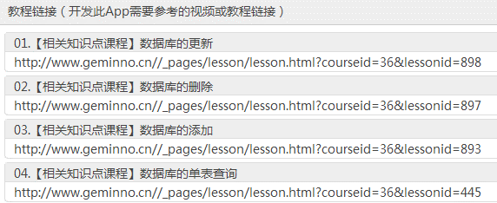
 |  | 技术标签（此App涉及的主要技术点关键字，例如'移动支付'、'地理定位'等） | 点击添加技术标签，在技术标签选项中选择4-5个与项目相关的技术标签
 |  | 产品类型 | 在下拉列表框点选项目：毕业设计
 |  | 建议开发周期 | 在下拉列表框点选项目：10周（2.5个月）
 |  | 建议开发团队 | 在下拉列表框点选项目：1人
3 | 功能模块1 | 功能模块1 | 【功能模块1】统一命名：系统运行环境要求 功能描述：主要分析系统运行硬件要求，软件开发要求，数据库应用服务器配置要求。 | 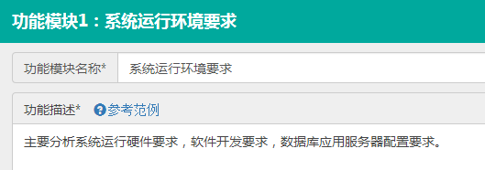
 |  | 功能模块1--子功能1 | 【子功能1】统一命名：系统运行硬件要求 功能描述包含：1.操作系统要求2.网络要求 | 操作系统: Windows 系统，支持net framework 4.0; 核心数：双核 ; CPU频率：800MHz及更高频率; GPU型号：Imagination PowerVR SGX543或更高型号 ; RAM容量：1GB或更高; 网络要求：局域网，广域网
 |  | 功能模块1--子功能2 | 【子功能2】统一命名：软件开发要求 功能描述包含:相关开发工具及版本号 | 开发工具：Visual Studio 2010 +; 数据库管理工具：Sql Server 2008 +
 |  | 功能模块1--子功能3 | 【子功能3】统一命名：应用服务器配置要求 功能描述包含：服务器及数据库工具 | 应用服务器: 局域网主机 数据库名称: HealthDB 数据库可视化管理工具: Sql Server 2008 +
4 | 功能模块2 | 功能模块2 | 【功能模块2】统一命名：数据库的设计与实现 功能描述：包括数据库分析与数据库逻辑设计，数据库创建，表创建，测试数据输入，相关脚本生成。
 |  | 功能模块2--子功能1 | 【子功能1】统一命名：数据库分析 功能描述：该项目使用到的数据库表说明 | 根据体验套餐管理系统的需求分析，需要以下的数据表： 科室表：存放科室信息。 医务人员表：存放系统使用的医务人员（包括管理员，前台医务，医生）信息。 体检项目表：存放体检的具体项目信息。 体检套餐表：存放套餐信息，包括套餐的明细。 体检人员登记表：存放体检人员登记的基本信息。 人员体检项目结果表：存放体检人员的体检明细报告信息
 |  | 能模块2--子功能2 | 【子功能2】统一命名：数据库逻辑设计 功能描述：1.分析数据库E-R图，数据库表结构，可以使用visio 或是powerdesigner等设计工具，创建实体图，生成相关数据库脚本 2.插入相关数据库设计图
 | 功能模块3--N | 功能模块3--功能模块N-2 | 【功能模块3--N-2】命名：根据项目实际开发模块命名 模块描述：50-100字对该模块及功能进行介绍 | 对系统使用人员的基本情况管理，使用本系统人群包括医生，医务人员，管理员三类。 实现这些人群的登录功能，管理员可以添加医务人员，修改使用人员信息，修改登录密码，查询相关人员信息。
5 |  | 子模块1 | 【子模块】命名：根据该模块实际开发任务进行命名 1.模块介绍：将该任务的实际流程用文字进行介绍 2.插入该任务的界面截图 | 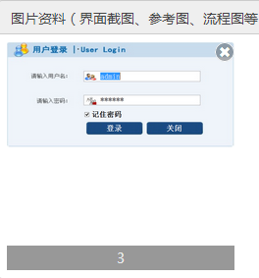 实现系统的登录功能，并且能够记录当前登录用户的账户信息，可以选择否记住密码。登录系统后，显示系统主界面。 a.准备窗体背景图片 b.登录窗体界面实现 c.登录窗体代码实现移动 d.登录系统功能实现 e.登录窗体加载事件处理 f.记住密码功能实现
6 | 功能模块N-1 | 功能模块N-1 | 【功能模块N-1】统一命名：扩展性功能 模块描述：将该项目可以继续扩展的功能进行展望和罗列
7 | 功能模块N | 功能模块N | 【功能模块N】统一命名：项目部署 模块描述：罗列项目部署步骤，并进行说明 | 项目部署就是把你写好的项目放到服务器容器里面，然后设置项目访问的服务器地址或者域名，实现在局域网，或是广域网里共享访问。 部署步骤说明 a.安装 net framework4.0 环境 b.导入数据库脚本文件 c.修改接口地址 d.局域网，或是广域网进行访问测试

